Estadísticas
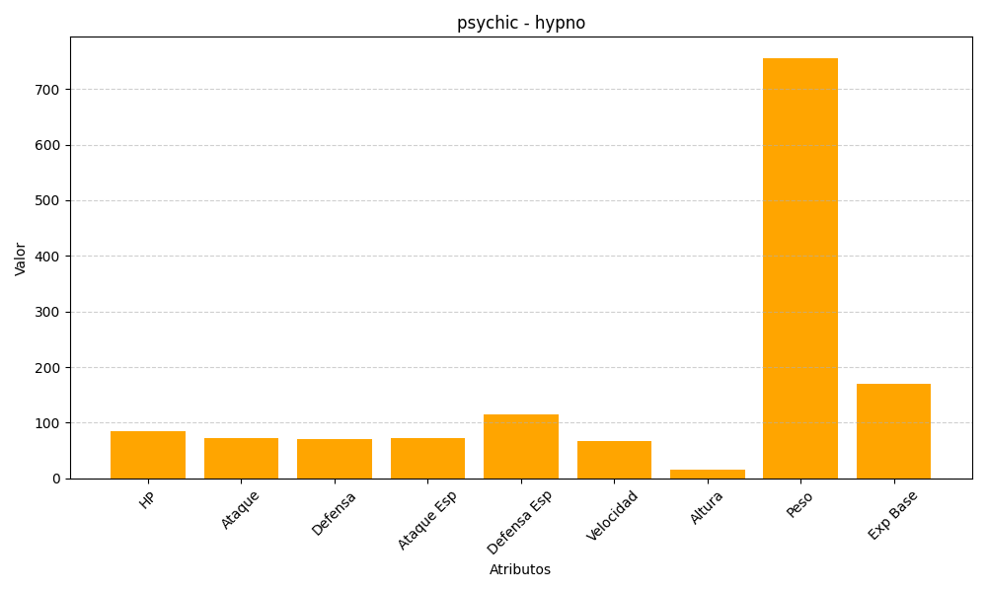
ID | Nombre | Tipo | HP | Ataque | Defensa | Ataque Especial | Defensa Especial | Velocidad | Altura | Peso | Experiencia Base
97 | hypno | psychic | 85 | 73 | 70 | 73 | 115 | 67 | 16 | 756 | 169

